기본 설정
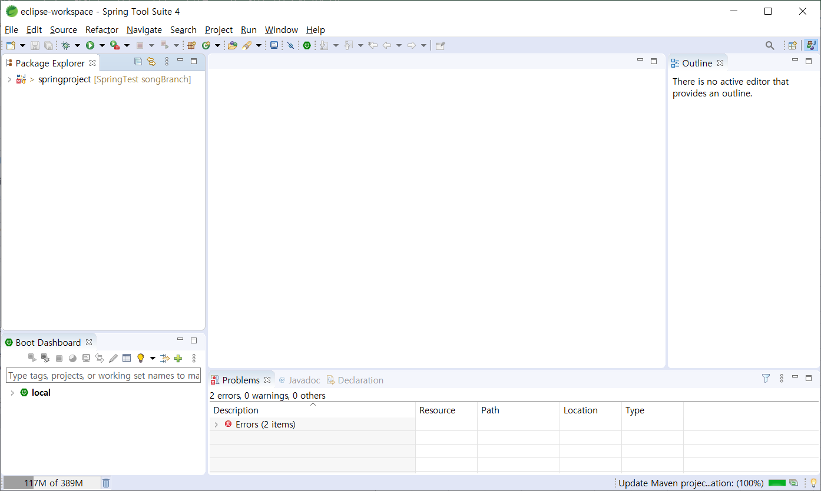
실행법
1. 깃허브 데스크톱을 켜서 로그인을 한 후 워크스페이스에 클론을 만든다
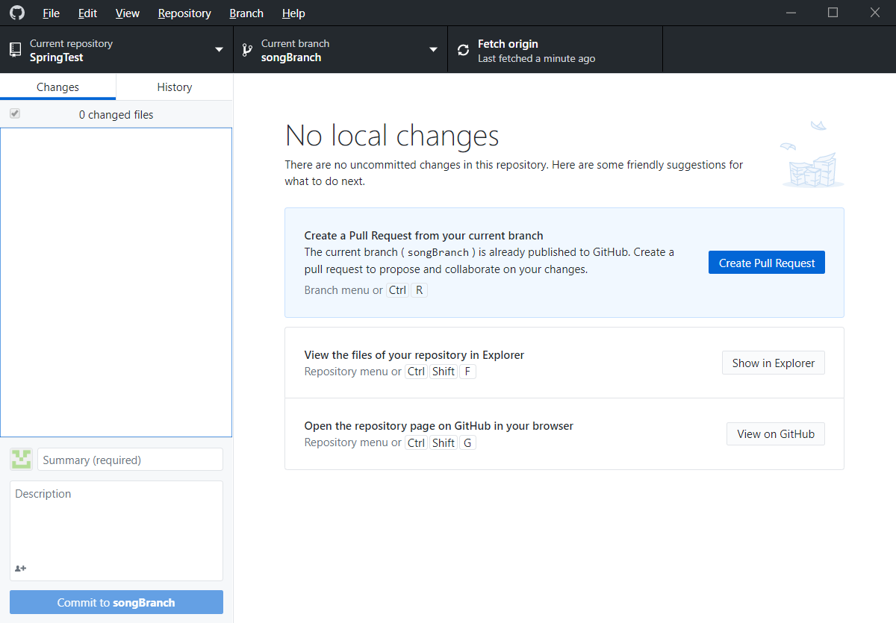

2. 상위 Repository를 클릭해 풀을 받는다(만약 자신의 브런치에 작업이 있다면 브런치를 변경 한 후 풀을 받는다)

3. 이클립스를 켜서 File, Import를 클릭하여 해당창을 연 후 아래의 Project from Folder or Archive선택한 후 Next버튼을 누른다
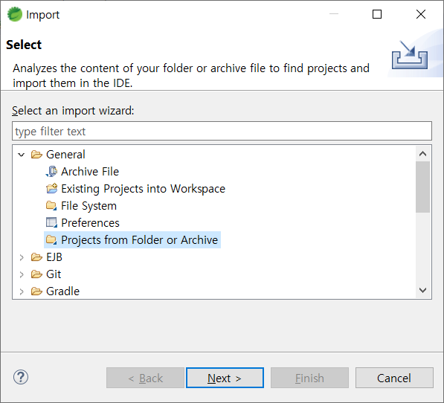

4. 디렉토리를 눌러 SpringTest안의 springproject폴더를 선택한다
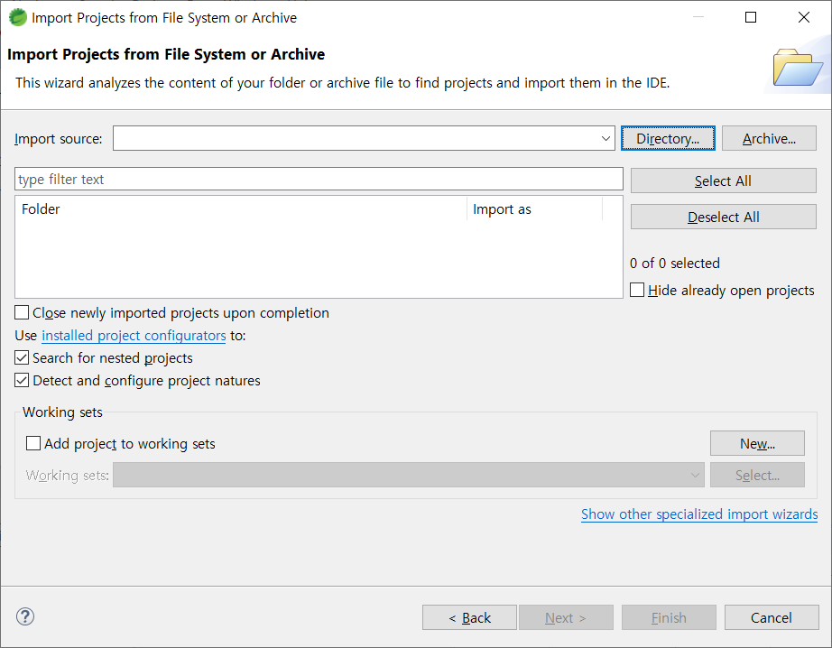

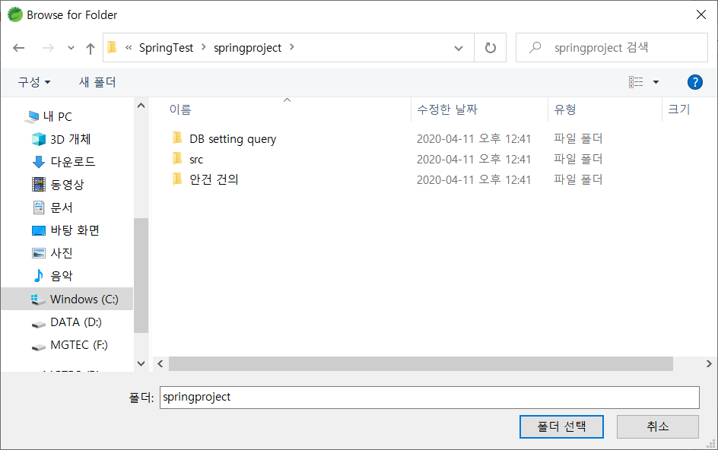

5. 피니시를 누른다
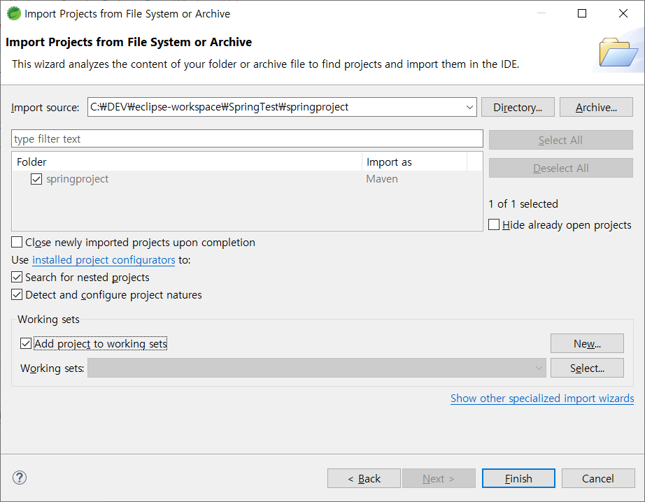

업데이트가 완료되면 작업을 시작한다.

빌드 확인
기본 빌드 설정이 자바 1.6으로 되어 있으므로 자바 1.8로 변경시켜 줘야함
프로젝트에 마우스 우츸클릭으로 build path를 연다
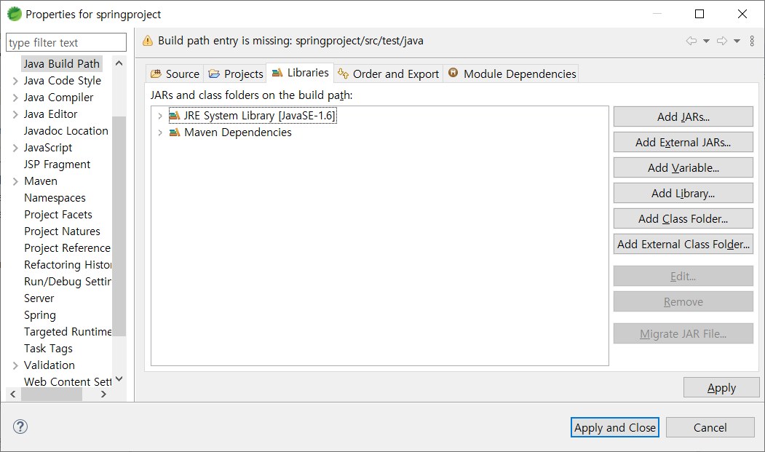

라이브러리의 자바 1.6을 더블클릭한다
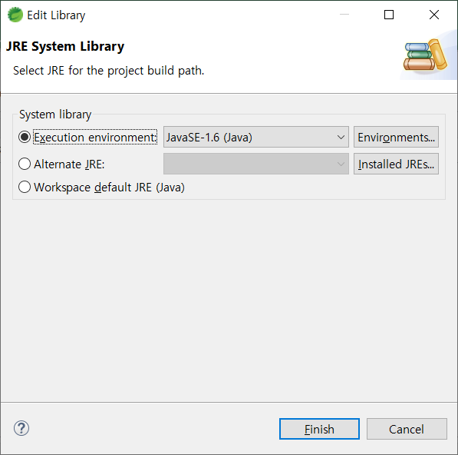

자바 1.8로 변경후 피니시
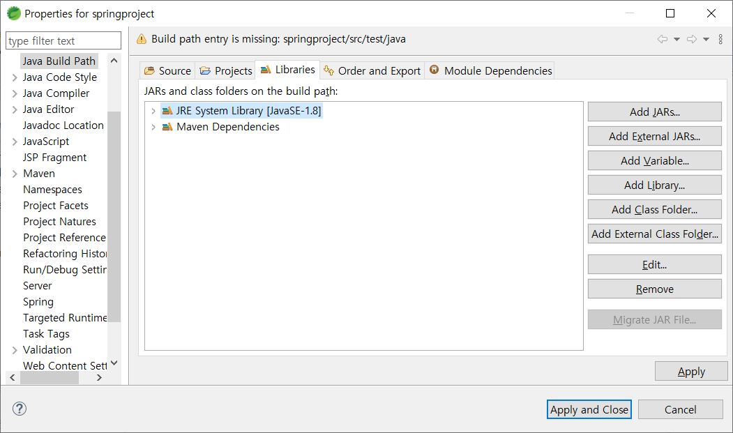

이러한 에러가 발생하였을 때
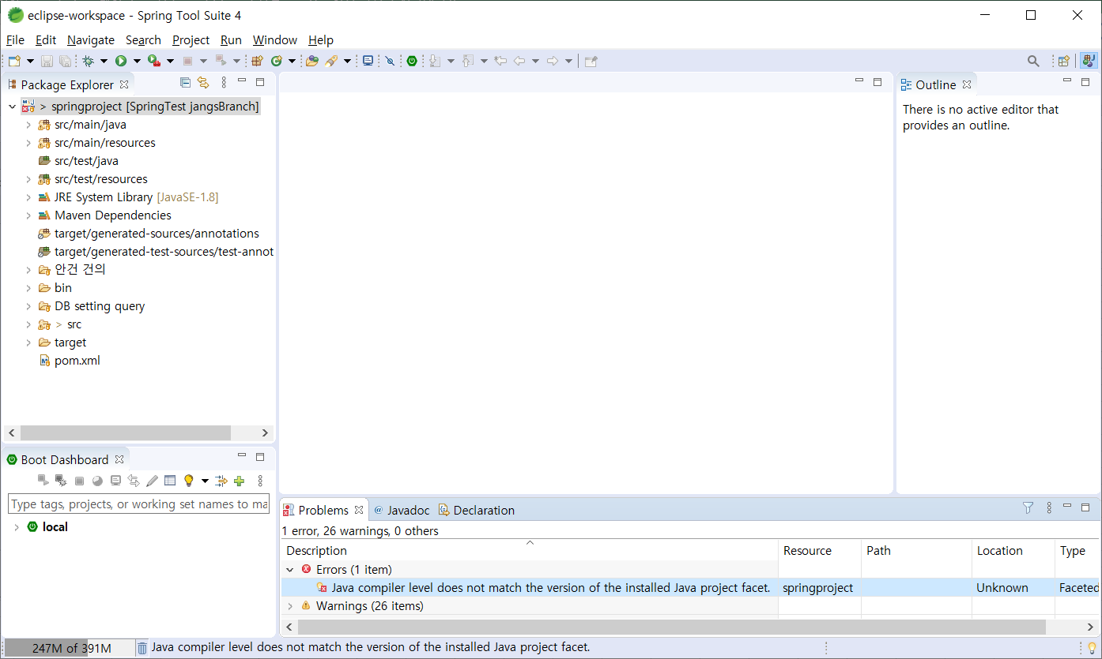

마찬가지로 properties에서 Project Facet을 선택한다
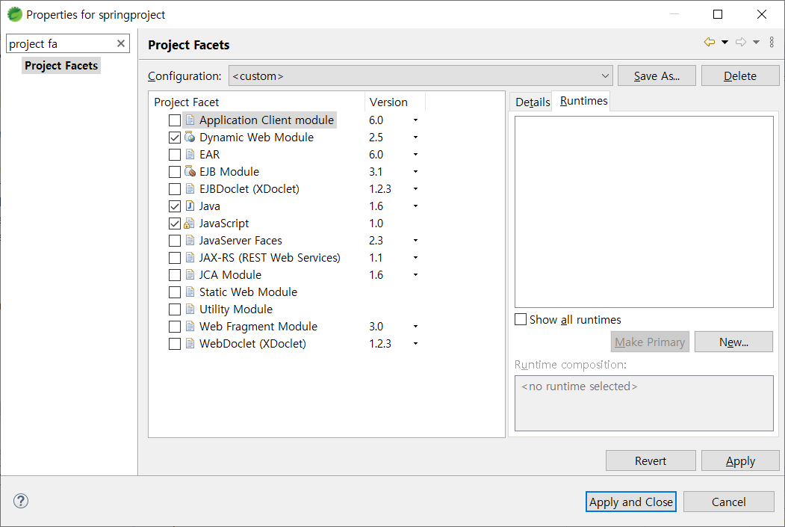

오른쪽의 Runtimes의 New를 클릭한다
이후 톰캣 8.5를 선택한 후에 톰캣 경로를 맞춰 주고나면
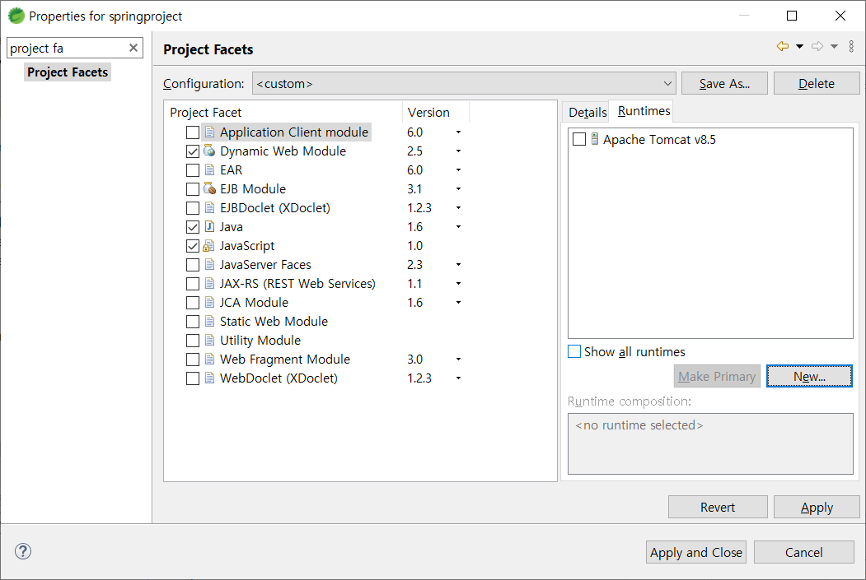

저 톰캣버튼에 체크를 하면 왼쪽이 바뀌는데 자바의 버전이 1.6으로 되어 있으므로 1.8로 바꿔준다
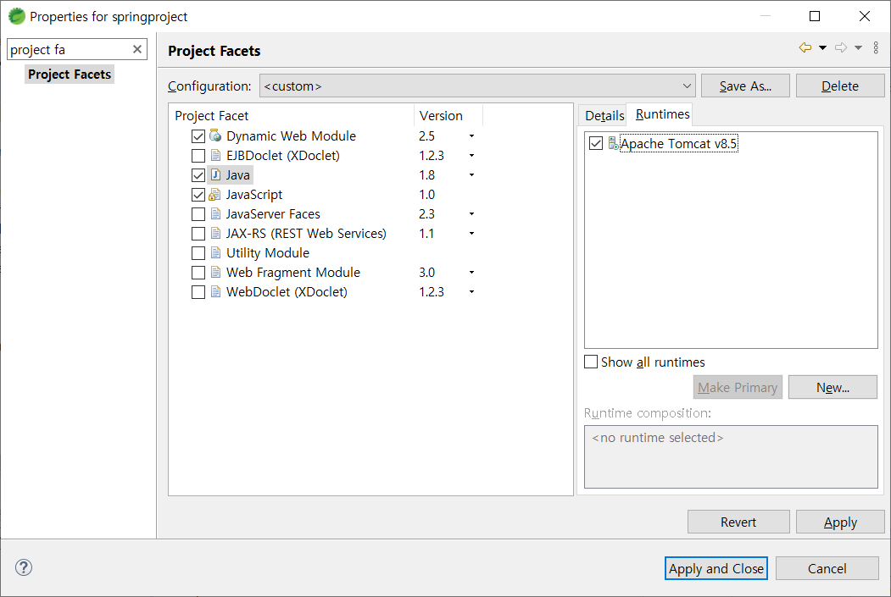

그 다음 적용을 누르면 됨.

리눅스 AWS서버 접속
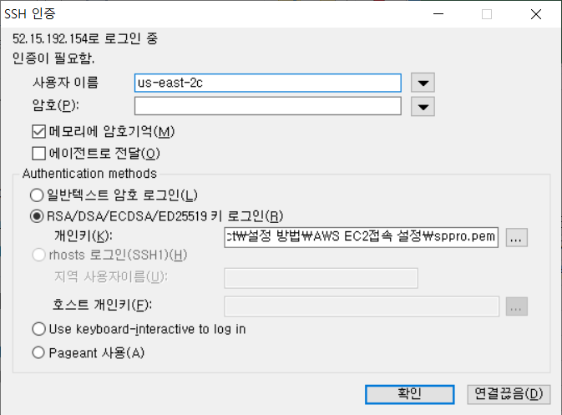
현재 리눅스 서버는 다음과 같습니다.
IP | 52.15.192.154
사용자명 | ec2-user
비밀번호 | 파일에 첨부된 pem

